画面遷移図
てんしょく |  |  |  |  |  | 最終編集日 | 2020-02-12 | 画面遷移図 |  |  |  | 最終編集日 | 2015-06-02
 |  |  |  |  |  | 最終編集者 | 新垣 |  |  |  |  | 最終編集者 | 鷹箸
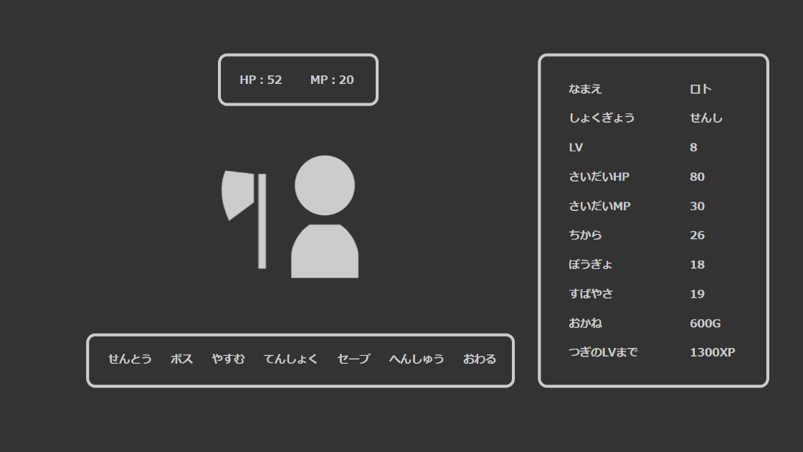
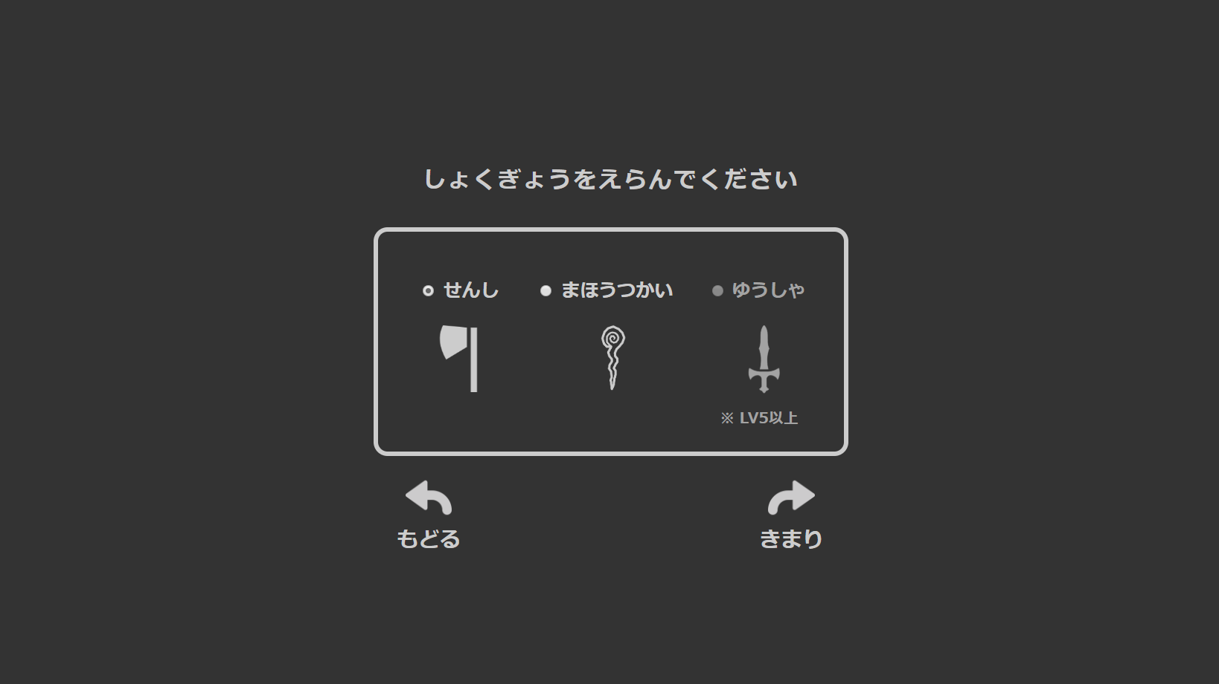
 |  |  |  |  |  |  |  | 機能ID | F000000 | 機能名 | ユーザ認証機能

 |  |  | 処理① |  | 処理②

 |  |  |  | roles tableの情報を元に選択項目を表示

 | ① | roles tableから全データを取得
 |  | リクエストスコープに保存してchoseRole.jspへ遷移

 | ② | 自身のパラメーターからroleによる補正を除去
 |  | formで選択結果を受け取り |  |  |  |  |  | 機能ID | F001000 | 機能名 | テスト管理機能
 |  | 新しいroleの補正を適用
 |  | userエンティティーにセット
 |  | アップデート

 |  |  |  |  |  |  |  | 機能ID | F002000 | 機能名 | テスト実施機能

 |  |  |  |  |  |  |  | 機能ID | F003000 | 機能名

 |  |  |  |  |  |  |  | 機能ID |  | 機能名

